使い方
このファイルは、各学校の体力・運動能力調査のデータから、「全国平均値、宮城県平均値との比較をしたレーダーチャート」を作成します。県教委に報告をするファイルを使用しますので、新たにデータを入力する必要はありません。
このファイルの使い方

１ 入力した報告用ファイル（令和６年度体力・運動能力調査報告【様式１－①】を準備して下さい。

２ データ貼付シートに、学校のデータを貼り付けて下さい。

 | 枠の部分に、データをすべて貼り付けて下さい。

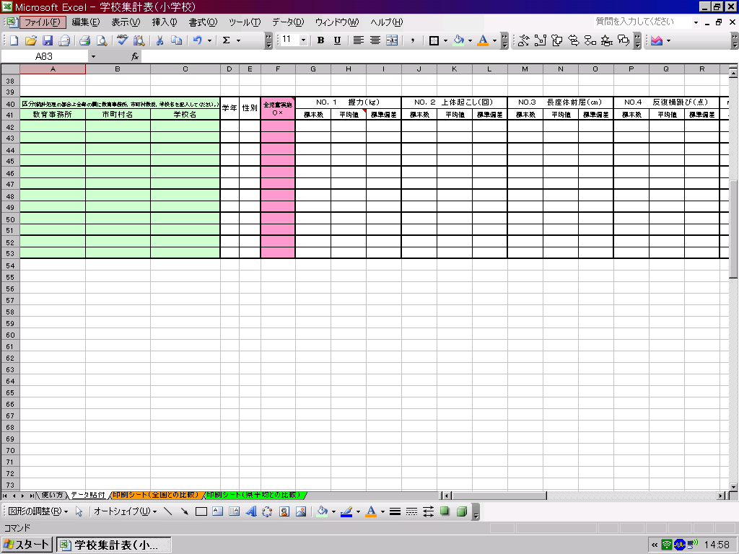

データ貼付シートへ

３ 印刷シートを確認して、必要なシートを印刷して下さい。

印刷シート（全国との比較）へ
印刷シート（県平均）との比較）へ

印刷シート（全国との比較）
体 力 ・ 運 動 能 力 調 査 結 果 （小学校）全国との比較
 | 教育事務所

 | 学年 | 性別 | 握力（ｋｇ） | 上体おこし（回） | 長座体前屈（ｃｍ） | 反復横跳び（点） | 20m ｼｬﾄﾙﾗﾝ | ５０ｍ走（秒） | 立幅跳 （ｃｍ） | ｿﾌﾄﾎﾞｰﾙ 投げ（ｍ）

 | 1 | 男 | 0.0 | 0.0 | 0.0 | 0.0 | 0.0 | 0.0 | 0.0 | 0.0
 | 1 | 女 | 0.0 | 0.0 | 0.0 | 0.0 | 0.0 | 0.0 | 0.0 | 0.0
 | 2 | 男 | 0.0 | 0.0 | 0.0 | 0.0 | 0.0 | 0.0 | 0.0 | 0.0
 | 2 | 女 | 0.0 | 0.0 | 0.0 | 0.0 | 0.0 | 0.0 | 0.0 | 0.0
 | 3 | 男 | 0.0 | 0.0 | 0.0 | 0.0 | 0.0 | 0.0 | 0.0 | 0.0
 | 3 | 女 | 0.0 | 0.0 | 0.0 | 0.0 | 0.0 | 0.0 | 0.0 | 0.0
 | 4 | 男 | 0.0 | 0.0 | 0.0 | 0.0 | 0.0 | 0.0 | 0.0 | 0.0
 | 4 | 女 | 0.0 | 0.0 | 0.0 | 0.0 | 0.0 | 0.0 | 0.0 | 0.0
 | 5 | 男 | 0.0 | 0.0 | 0.0 | 0.0 | 0.0 | 0.0 | 0.0 | 0.0
 | 5 | 女 | 0.0 | 0.0 | 0.0 | 0.0 | 0.0 | 0.0 | 0.0 | 0.0
 | 6 | 男 | 0.0 | 0.0 | 0.0 | 0.0 | 0.0 | 0.0 | 0.0 | 0.0
 | 6 | 女 | 0.0 | 0.0 | 0.0 | 0.0 | 0.0 | 0.0 | 0.0 | 0.0
下のグラフは、各測定種目の令和６年度全国平均値を「５０」とした時の、Tスコアを表しています。５０を上回っていると全国平均値より優れている、５０を下回っていると全国平均値より劣っていることを表しています。
（全国平均値や宮城県平均値は、保健体育安全課学校体育のホームページでご覧下さい。） http://www.pref.miyagi.jp/soshiki/hotai/chousa.html

１年生男子
握力 | 50 | 7.5
上体起こし | 50 | 27.9
長座体前屈 | 50 | 14.6
反復横とび | 50 | -3.2
20mｼｬﾄﾙﾗﾝ | 50 | 30.8
５０ｍ走 | 50 | 161.4
立ち幅とび | 50 | -18.0
ｿﾌﾄﾎﾞｰﾙ投げ | 50 | 24.7
１年生女子
握力 | 50 | 7.0
上体起こし | 50 | 28.3
長座体前屈 | 50 | 9.2
反復横とび | 50 | -3.8
20mｼｬﾄﾙﾗﾝ | 50 | 26.7
５０ｍ走 | 50 | 167.2
立ち幅とび | 50 | -16.0
ｿﾌﾄﾎﾞｰﾙ投げ | 50 | 20.7

２年生男子
握力 | 50 | 8.3
上体起こし | 50 | 23.8
長座体前屈 | 50 | 9.4
反復横とび | 50 | 1.7
20mｼｬﾄﾙﾗﾝ | 50 | 30.2
５０ｍ走 | 50 | 12337.4
立ち幅とび | 50 | -19.1
ｿﾌﾄﾎﾞｰﾙ投げ | 50 | 25.7
２年生女子
握力 | 50 | 7.7
上体起こし | 50 | 24.8
長座体前屈 | 50 | 7.1
反復横とび | 50 | -1.2
20mｼｬﾄﾙﾗﾝ | 50 | 26.4
５０ｍ走 | 50 | 174.4
立ち幅とび | 50 | -21.2
ｿﾌﾄﾎﾞｰﾙ投げ | 50 | 19.3

どの学年にも共通する、課題となるような項目はありませんか？

３年生男子
握力 | 50 | 5.5
上体起こし | 50 | 22.4
長座体前屈 | 50 | 9.0
反復横とび | 50 | 4.9
20mｼｬﾄﾙﾗﾝ | 50 | 29.6
５０ｍ走 | 50 | 159.6
立ち幅とび | 50 | -21.5
ｿﾌﾄﾎﾞｰﾙ投げ | 50 | 24.8
３年生女子
握力 | 50 | 5.7
上体起こし | 50 | 19.1
長座体前屈 | 50 | 4.8
反復横とび | 50 | 2.7
20mｼｬﾄﾙﾗﾝ | 50 | 27.9
５０ｍ走 | 50 | 165.9
立ち幅とび | 50 | -23.2
ｿﾌﾄﾎﾞｰﾙ投げ | 50 | 19.2

４年生男子
握力 | 50 | 4.9
上体起こし | 50 | 17.2
長座体前屈 | 50 | 9.8
反復横とび | 50 | -2.7
20mｼｬﾄﾙﾗﾝ | 50 | 27.6
５０ｍ走 | 50 | 164.1
立ち幅とび | 50 | -28.6
ｿﾌﾄﾎﾞｰﾙ投げ | 50 | 23.7
４年生女子
握力 | 50 | 4.9
上体起こし | 50 | 17.1
長座体前屈 | 50 | 5.8
反復横とび | 50 | -2.5
20mｼｬﾄﾙﾗﾝ | 50 | 27.4
５０ｍ走 | 50 | 168.1
立ち幅とび | 50 | -24.0
ｿﾌﾄﾎﾞｰﾙ投げ | 50 | 19.7

５年生女子
握力 | 50 | 6.8
上体起こし | 50 | 13.1
長座体前屈 | 50 | 5.3
反復横とび | 50 | -8.3
20mｼｬﾄﾙﾗﾝ | 50 | 25.6
５０ｍ走 | 50 | 160.8
立ち幅とび | 50 | -23.1
ｿﾌﾄﾎﾞｰﾙ投げ | 50 | 20.6
５年生男子
握力 | 50 | 5.4
上体起こし | 50 | 13.7
長座体前屈 | 50 | 10.0
反復横とび | 50 | -5.4
20mｼｬﾄﾙﾗﾝ | 50 | 26.2
５０ｍ走 | 50 | 152.0
立ち幅とび | 50 | -24.4
ｿﾌﾄﾎﾞｰﾙ投げ | 50 | 23.4

６年生男子
握力 | 50 | 8.2
上体起こし | 50 | 9.5
長座体前屈 | 50 | 7.9
反復横とび | 50 | -13.3
20mｼｬﾄﾙﾗﾝ | 50 | 23.0
５０ｍ走 | 50 | 154.7
立ち幅とび | 50 | -23.7
ｿﾌﾄﾎﾞｰﾙ投げ | 50 | 22.9
６年生女子
握力 | 50 | 5.1
上体起こし | 50 | 10.9
長座体前屈 | 50 | 4.4
反復横とび | 50 | -16.2
20mｼｬﾄﾙﾗﾝ | 50 | 24.6
５０ｍ走 | 50 | 164.1
立ち幅とび | 50 | -21.5
ｿﾌﾄﾎﾞｰﾙ投げ | 50 | 20.9

日常の運動やスポーツ、外遊びの成果が現れている、項目はありますか？

印刷シート（県平均との比較）
体 力 ・ 運 動 能 力 調 査 結 果 （小学校）県平均との比較
 | 教育事務所

 | 学年 | 性別 | 握力（ｋｇ） | 上体おこし（回） | 長座体前屈（ｃｍ） | 反復横跳び（点） | 20m ｼｬﾄﾙﾗﾝ | ５０ｍ走（秒） | 立幅跳 （ｃｍ） | ｿﾌﾄﾎﾞｰﾙ 投げ（ｍ）

 | 1 | 男 | 0.0 | 0.0 | 0.0 | 0.0 | 0.0 | 0.0 | 0.0 | 0.0
 | 1 | 女 | 0.0 | 0.0 | 0.0 | 0.0 | 0.0 | 0.0 | 0.0 | 0.0
 | 2 | 男 | 0.0 | 0.0 | 0.0 | 0.0 | 0.0 | 0.0 | 0.0 | 0.0
 | 2 | 女 | 0.0 | 0.0 | 0.0 | 0.0 | 0.0 | 0.0 | 0.0 | 0.0
 | 3 | 男 | 0.0 | 0.0 | 0.0 | 0.0 | 0.0 | 0.0 | 0.0 | 0.0
 | 3 | 女 | 0.0 | 0.0 | 0.0 | 0.0 | 0.0 | 0.0 | 0.0 | 0.0
 | 4 | 男 | 0.0 | 0.0 | 0.0 | 0.0 | 0.0 | 0.0 | 0.0 | 0.0
 | 4 | 女 | 0.0 | 0.0 | 0.0 | 0.0 | 0.0 | 0.0 | 0.0 | 0.0
 | 5 | 男 | 0.0 | 0.0 | 0.0 | 0.0 | 0.0 | 0.0 | 0.0 | 0.0
 | 5 | 女 | 0.0 | 0.0 | 0.0 | 0.0 | 0.0 | 0.0 | 0.0 | 0.0
 | 6 | 男 | 0.0 | 0.0 | 0.0 | 0.0 | 0.0 | 0.0 | 0.0 | 0.0
 | 6 | 女 | 0.0 | 0.0 | 0.0 | 0.0 | 0.0 | 0.0 | 0.0 | 0.0
下のグラフは、各測定種目の令和７年度宮城県平均値を「５０」とした時の、Tスコアを表しています。５０を上回っている
と宮城県平均値より優れている、５０を下回っていると宮城県平均値より劣っていることを表しています。
（全国平均値や宮城県平均値は、保健体育安全課学校体育のホームページでご覧下さい。） http://www.pref.miyagi.jp/soshiki/hotai/chousa.html

１年生男子
握力 | 50 | 9.9
上体起こし | 50 | 27.4
長座体前屈 | 50 | 13.3
反復横とび | 50 | 0.3
20mｼｬﾄﾙﾗﾝ | 50 | 31.9
５０ｍ走 | 50 | 122.0
立ち幅とび | 50 | -7.1
ｿﾌﾄﾎﾞｰﾙ投げ | 50 | 27.0
１年生女子
握力 | 50 | 9.0
上体起こし | 50 | 28.0
長座体前屈 | 50 | 11.0
反復横とび | 50 | -3.8
20mｼｬﾄﾙﾗﾝ | 50 | 28.9
５０ｍ走 | 50 | 133.0
立ち幅とび | 50 | -9.4
ｿﾌﾄﾎﾞｰﾙ投げ | 50 | 22.2

２年生男子
握力 | 50 | 8.3
上体起こし | 50 | 25.0
長座体前屈 | 50 | 10.5
反復横とび | 50 | 2.0
20mｼｬﾄﾙﾗﾝ | 50 | 30.2
５０ｍ走 | 50 | 128.9
立ち幅とび | 50 | -11.2
ｿﾌﾄﾎﾞｰﾙ投げ | 50 | 26.7
２年生女子
握力 | 50 | 7.2
上体起こし | 50 | 24.9
長座体前屈 | 50 | 8.6
反復横とび | 50 | -1.1
20mｼｬﾄﾙﾗﾝ | 50 | 27.8
５０ｍ走 | 50 | 137.9
立ち幅とび | 50 | -14.1
ｿﾌﾄﾎﾞｰﾙ投げ | 50 | 21.1

どの学年にも共通する、課題となるような項目はありませんか？

３年生男子
握力 | 50 | 6.9
上体起こし | 50 | 23.7
長座体前屈 | 50 | 11.4
反復横とび | 50 | 8.4
20mｼｬﾄﾙﾗﾝ | 50 | 29.6
５０ｍ走 | 50 | 128.8
立ち幅とび | 50 | -12.7
ｿﾌﾄﾎﾞｰﾙ投げ | 50 | 26.3
３年生女子
握力 | 50 | 6.6
上体起こし | 50 | 22.8
長座体前屈 | 50 | 7.9
反復横とび | 50 | 6.0
20mｼｬﾄﾙﾗﾝ | 50 | 28.6
５０ｍ走 | 50 | 135.8
立ち幅とび | 50 | -14.2
ｿﾌﾄﾎﾞｰﾙ投げ | 50 | 22.3

４年生男子
握力 | 50 | 7.0
上体起こし | 50 | 20.5
長座体前屈 | 50 | 9.7
反復横とび | 50 | 1.9
20mｼｬﾄﾙﾗﾝ | 50 | 28.9
５０ｍ走 | 50 | 133.1
立ち幅とび | 50 | -13.2
ｿﾌﾄﾎﾞｰﾙ投げ | 50 | 25.3
４年生女子
握力 | 50 | 7.4
上体起こし | 50 | 18.9
長座体前屈 | 50 | 6.2
反復横とび | 50 | -1.2
20mｼｬﾄﾙﾗﾝ | 50 | 27.9
５０ｍ走 | 50 | 147.9
立ち幅とび | 50 | -14.0
ｿﾌﾄﾎﾞｰﾙ投げ | 50 | 22.5

５年生女子
握力 | 50 | 8.9
上体起こし | 50 | 17.2
長座体前屈 | 50 | 7.7
反復横とび | 50 | -6.4
20mｼｬﾄﾙﾗﾝ | 50 | 26.9
５０ｍ走 | 50 | 142.5
立ち幅とび | 50 | -13.5
ｿﾌﾄﾎﾞｰﾙ投げ | 50 | 23.0
５年生男子
握力 | 50 | 8.0
上体起こし | 50 | 18.0
長座体前屈 | 50 | 10.0
反復横とび | 50 | -1.1
20mｼｬﾄﾙﾗﾝ | 50 | 28.1
５０ｍ走 | 50 | 127.4
立ち幅とび | 50 | -12.0
ｿﾌﾄﾎﾞｰﾙ投げ | 50 | 25.2

６年生男子
握力 | 50 | 11.4
上体起こし | 50 | 15.0
長座体前屈 | 50 | 8.6
反復横とび | 50 | -6.5
20mｼｬﾄﾙﾗﾝ | 50 | 26.9
５０ｍ走 | 50 | 133.0
立ち幅とび | 50 | -11.8
ｿﾌﾄﾎﾞｰﾙ投げ | 50 | 24.7
６年生女子
握力 | 50 | 7.4
上体起こし | 50 | 14.3
長座体前屈 | 50 | 5.8
反復横とび | 50 | -9.9
20mｼｬﾄﾙﾗﾝ | 50 | 26.6
５０ｍ走 | 50 | 146.5
立ち幅とび | 50 | -13.3
ｿﾌﾄﾎﾞｰﾙ投げ | 50 | 23.0

日常の運動やスポーツ、外遊びの成果が現れている、項目はありますか？

